English Version
 |  |  |  | Request For Quotation

Supplier Name: اسم المورد |  |  |  |  |  |  |  | Date: التاريخ |  | PRF No.
 |  |  |  |  |  |  |  |  |  | PRF_2023_223
RFQ NUMBER |  |  |  | IRQ - PRF_2023_223 |  |  |  | Prepared By: أعدت من قبل
 |  |  |  |  |  |  |  | Govar Abbas Ahmed

Item الرقم | Qty الكمية | Unit الوحدة | Description الوصف |  |  | Unit Price سعر الوحدة | Total Price السعر الإجمــالي | Brand of item submitted

1 | 1 | Pieces | Steel pot (40 L) | قدر ستيل صناعي يستخدم في المطاعم يباع في محلات تجهيز المطاعم الكبيرة وليس في محلات الأدوات المنزلية | 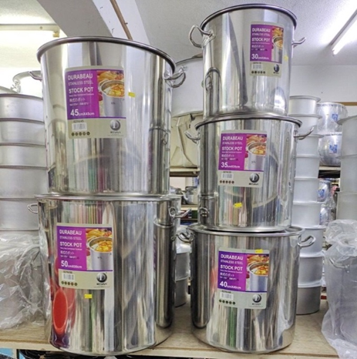
2 | 1 | Pieces | Steel pot (20 L) | قدر ستيل صناعي يستخدم في المطاعم يباع في محلات تجهيز المطاعم الكبيرة وليس في محلات الأدوات المنزلية | 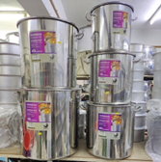
3 | 1 | Pieces | Electronic food thermometer | محرار الكتروني مثل الموضح في الصورة يحتوي على جزء معدني يغرس في الطعام، يتراوح مدى الحرارة التي يقيسها ما بين سالب٥٠ والى ما فوق ١٥٠ م | 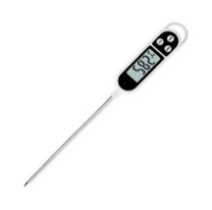
4 | 1 | Pieces | Electronic scale (up to 30 kg) sensitivity ± 5 g | ميزان الكتروني يقيس لغاية ٣٠ كيلوغرام وبحساسية ٥ غرام ا | 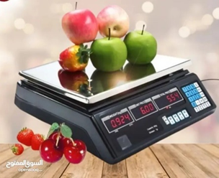
5 | 2 | Pieces | Electronic scale (up to 1 kg) sensitivity ± 0.01 g (Must be high quality) | ميزان الكتروني حساس (مرتبتين بعد الفارزة) يفضل ان يقيس وزن يصل الى حد واحد كيلوغرام
6 | 1 | Pieces | Industrial vacuum sealing machine (Commercial) | يرجى الانتباة الى هذا ال Item يجب شراء نوعية صناعية مثل الموضح في الصورة وليس الأنواع الصغيرة المستخدمة في المنازل | 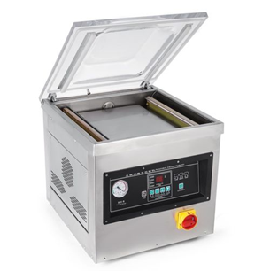
7 | 500 | Pieces | Thick Plastic bags for use in the vacuum sealing machine | هذه الاكياس تستخدم في جهاز التعبئة المذكور أعلاه، لذلك افضل ان يتم شرائها مع جهاز التعبئة والتأكد من نوعيتها باستشارة البائع للتأكد من توافقها مع الجهاز
8 | 1 | Pieces | Nylon bag sealer | جهاز لحام أكياس النايلون | 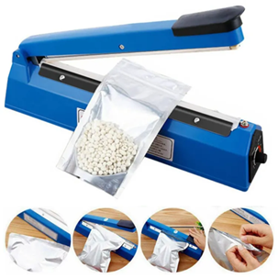
9 | 1 | Pieces | Fire extinguisher | مطفأة حريق | 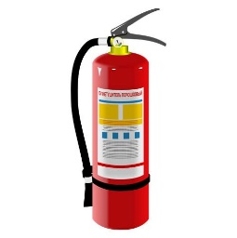
10 | 1 | Pieces | First aid kit | عدة اسعافات أولية | 
11 | 1 | Pieces | Safety Shoes | حذاء سلامة نوعية جيدة | 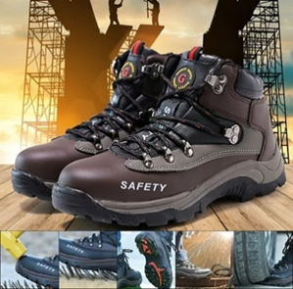
12 | 1 | Pieces | Safety glasses | نظارات حماية نوعية جيدة
13 | 1 | Box | Medical masks | كمامات طبية اعتيادية
14 | 1 | Box | Medical head cover | غطاء شعر طبي يباع في الصيدليات والمذاخر | 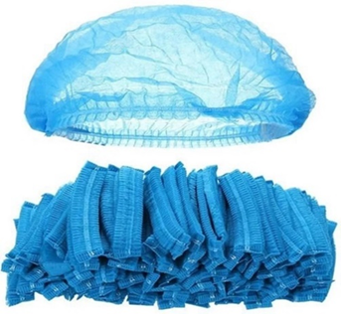
15 | 1 | Box | Medical gloves (large size) | كفوف طبيه حجم كبير (لارج)
16 | 1 | Pieces | Steel ladle with holes | كفكير ستيل، نوعية جيدة سيتل تباع في محلات تجهيز المطاعم الكبيرة وليس في محلات الأدوات المنزلية
17 | 1 | Pieces | Steel trays (60 cm) | صواني ستيل نوعية جيدة سيتل تباع في محلات تجهيز المطاعم الكبيرة وليس في محلات الأدوات المنزلية
18 | 1 | Pieces | Steel ladle | مغرفة (جمجة) ستيل، نوعية جيدة سيتل تباع في محلات تجهيز المطاعم الكبيرة وليس في محلات الأدوات المنزلية | 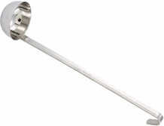
19 | 1 | Pieces | Steel Sieve (50 cm diameter) | مصفاة ستيل ذات ثقوب كبيرة وليس منخل او شبكة ستيل،
20 | 1 | Pieces | Steel Sieve (30 cm diameter) | مصفاة ستيل ذات ثقوب كبيرة وليس منخل او شبكة ستيل،
21 | 1 | Pieces | Plastic basin (50 cm diameter) | نجانة (طشت) بلاستك نوعية جيدة
22 | 1 | Pieces | Plastic basin (30 cm diameter) | نجانة (طشت) بلاستك نوعية جيدة
23 | 1 | Pieces | Steel table 150 Cm Width, 250 Cm long, and 80 Cm | طاولة اعداد طعام ستيل ١.٥*٨٠ *٢،٥ نوعية جيدة سيتل تباع في محلات تجهيز المطاعم الكبيرة | 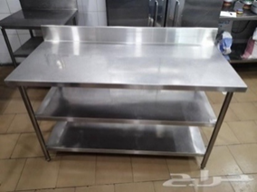
24 | 1 | Pieces | Big knifes | سكاكين كبيرة نوعية جيدة مثل التي تستخدم في البيوت لتقطيع اللحم
25 | 1 | Pieces | Small knifes | سكاكين صغيرة مثل التي تستخدم للفواكه
26 | 3 | Pieces | Steel tablespoon | ملاعق طعام ستيل نوعية جيدة
27 | 1 | Pieces | Plastic cutting board | لوح تقطيع (تختة ثرم) بلاستك ابيض سمك ٢ سم على الأقل ٥٠ *٣٠ سم
28 | 1 | Pieces | Peeler | قشارة ستيل
29 | 1 | Pieces | Fruit slicers | مقطعة فواكه مثل التي في الصورة او أي نوعية متوفرة في السوق
30 | 1 | Pieces | Apron (good quality) | مريول (بشطمال) (صدرية) نوعية جيدة ويفضل ان تكون جلدية لتقاوم لفترة طويلة
31 | 1 | Pieces | Lighter | قداحة طباخ
32 | 1 | Pieces | Scissors | مقص كبير نوعية جيدة
33 | 1 | Pieces | Plastic buckets (20 L) | دلو (سطل) بلاستك حجم ٢٠ لتر نوعية جيدة
34 | 1 | Pieces | Plastic water Sinks (50 cm diameter) | حوض (سنك) بلاستيكي لغسل الفواكه | 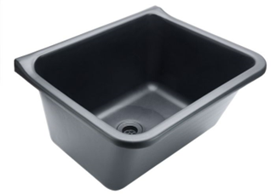
35 | 1 | Pieces | Plastic Basket (50 cm diameter) | سلة بلاستك مثل التي تستخدم في السوبرماركت
36 | 1 | Pieces | Saucepan | طاوة تيفال مثل الموضحة في الصورة قطر ٢٤ سم
37 | 1 | Pieces | Notebook | دفتر ملاحظات
38 | 1 | Pieces | Pen | قلم جاف | 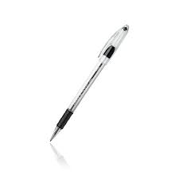
39 | 1 | Pieces | Cotton gloves | كفوف قطنية مثل التي في الصورة او أي نوعية متوفرة في السوق | 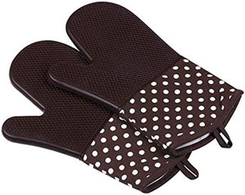
40 | 1 | Pieces | Food brush | فرشاة طعام مثل التي في الصورة او أي نوعية متوفرة في السوق
41 | 1 | bottle | Alchohol 70% (1L) | كحول تعقيم بتركيز ٧٠٪ بخاخ، يرجى الانتباه الى كونه سائل وليس هلام (جل)
42 | 2 | Roll | Kitchen tissue paper | كلينكس مطبخ | 
43 | 1 | kg | Sodium benzoate | بنزوات الصوديوم (مادة حافضة) تباع عند العطارين باودر لونها ابيض | 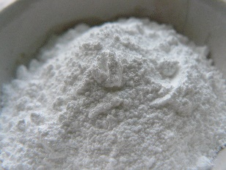
44 | 1 | kg | Sodium bicarbonate | بيكاربونات الصوديوم، يسميها العطارين (صودا)
45 | 1 | kg | Citric acid | ليموندزي | 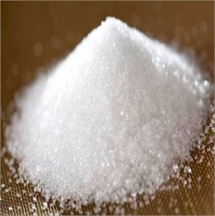
46 | 1 | Pieces | Hanging drying frame | لا أرى حاجة لذلك. في حال الإصرار على ادراجها يمكن شراء ما ترونه مناسب
47 | 1 | Pieces | Stove | مشعل غازي عين واحدة مع منظم غاز ضغط عالي
48
Validity of Offer: |  |  |  |  |  | Transportation: مصاريف النقل |  | Currency: العملة | الختم /Stamp
صلاحية العرض |  |  |  |  |  | Tax: الضريبة
Delivery Time: |  |  |  |  |  | Total Amount: إجمالي القيمة | $- | USD
موعد التسليم / التنفيذ
Payment Terms: شروط الدفع |  |  |  |  | Delivery Address: موقع التسليم | Hawija - Snuni - Telafer
Supplier Information |  |  |  |  |  | References (Track Record With Other INGOs /UN Agencies) قائمة المراجع

Name: |  |  |  |  | الإسم:
Title: |  |  |  |  | المنصب / الوظيفة:
Sign |  |  |  |  | التوقيع:
Contact Informatio : |  |  |  |  | أرقام التواصل:
(Email): |  |  |  |  | بريد الكتروني:

NOTES: 1‐ All the items should be approved by our organization's field Staff. 2‐ All the item quantities should be Deliver to mentioned locations. 3‐ The delivery Locations are MHawija, Sinuni and Tel Afar 4‐ The offered Prices includes, transportation, loading & unloading and any other cost to deliver and Implementation to locations mentioned in point 3
ملاحظات: 1. يجب الموافقة على جميعالفقرات من قبل موظف الموقع لمنظمتنا. 2. يجب تسليم جميع كميات العناصر إلى المواقع المذكورة. 3. اماكن التوصيل فهي (الحويجة والسنوني وتلعفر) 4. الأسعار المقدمة تشمل جميع المصاريف من النقل والتحميل والتفريغ وأي تكاليف أخرى للتسليم والتنفيذ للمواقع المذكورة في النقطة 3

